Hoja1


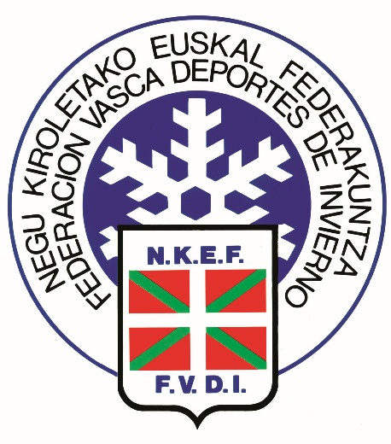

FORFAITS PARA LOS DOS DIAS 22 Y 23 ENERO VII TROFEO CESVA

CLUB | CORREDORES | ENTRENADORES | TOTAL DE FORFAITS
 |  |  | 0
 |  |  | 0
 |  |  | 0
 |  |  | 0
 |  |  | 0
 |  |  | 0
 |  |  | 0
 |  |  | 0
 |  |  | 0
 |  |  | 0
 |  |  | 0
 |  |  | 0
 |  |  | 0
 |  |  | 0
 |  |  | 0

